Hoja1
2023-07-03 13:07:55

LA PAZ 28 - HAEDO 4460-2005
BUENOS AIRES luquearti@gmail.com
____________________________________________________________________________________
"Bisagras t/ EXTRA REFORZADA"

"HIERRO PULIDO"

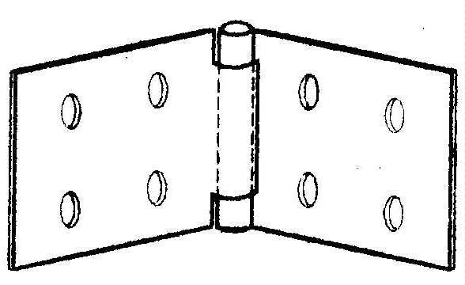

COD. | DESCRIPCION | PRECIO
B-515 | Bis.EXTRA REFORZADA 50 x 110 | $ 450.57
B-516 | Bis.EXTRA REFORZADA 60 x 150 | $ 775.57
B-517 | Bis.EXTRA REFORZADA 75 x 140 | $ 857.29

Envase: CAJA X 24 U.

N

